상품제안서
체크매트 스트링파우치 | 상품코드: S43021

 |  |  |  |  |  |  | 02-713-8555 | www.synergygift.co.kr
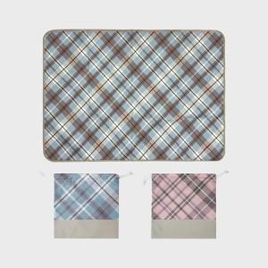 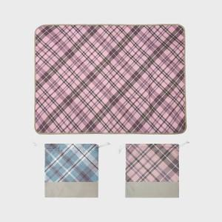 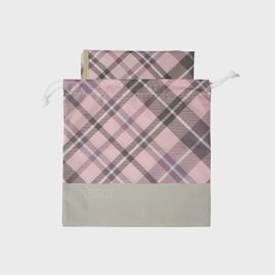

【상세/제작정보】

【인쇄/포장옵션】 | 스티커 / OPP(비닐)

【공급단가】 | 수량 | 100~ | 300~ | 500~ | 1,000~ | 3,000~
*VAT별도 | 73*100 | 9,750원 | 9,220원 | 8,770원 | 8,550원 | 8,400원
 | 73x140 | 11,050원 | 10,450원 | 9,940원 | 9,690원 | 9,520원
 | 90x140 | 13,520원 | 12,790원 | 12,160원 | 11,850원 | 11,640원
 | 100*140 | 14,560원 | 13,770원 | 13,100원 | 12,760원 | 12,540원

【상품 URL】 | https://www.synergygift.co.kr:443/src/goods_detail.php?gdno=43021

